Sheet1
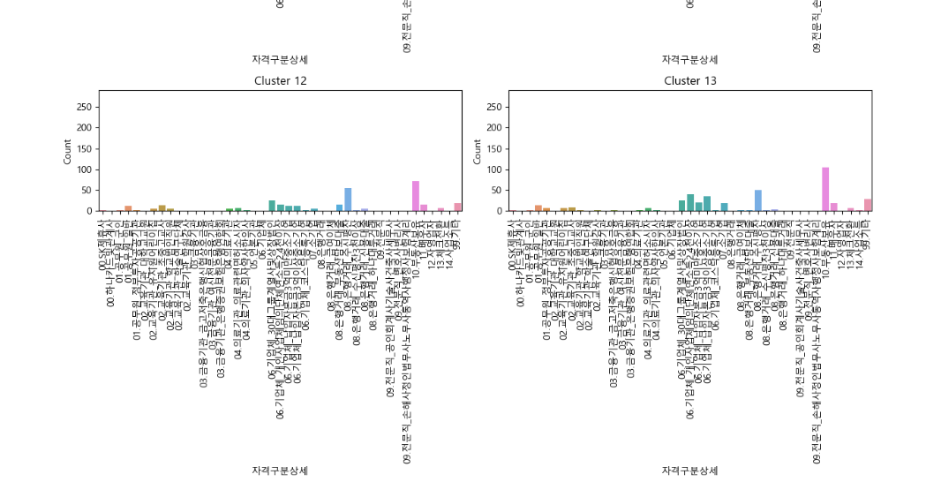
cluster | 0 | 1 | 2 | 3 | 4 | 5 | 6 | 7 | 8 | 9 | 10 | 11 | 12 | 13
00.SK제휴사 | 2 | 0 | 0 | 0 | 1 | 5 | 0 | 4 | 0 | 0 | 3 | 0 | 0 | 0
00.하나카드및관계사 | 0 | 4 | 2 | 2 | 1 | 0 | 0 | 0 | 0 | 0 | 0 | 0 | 0 | 0
01.공무원_군인 | 4 | 0 | 0 | 2 | 1 | 0 | 0 | 0 | 4 | 2 | 0 | 0 | 0 | 0 | 4는 거의 모든 분야에서 1,2위
01.공무원_일반 | 0 | 0 | 0 | 2 | 1 | 5 | 0 | 4 | 0 | 3 | 0 | 0 | 0 | 0 | 4->3->9 순서로 사람이 많아서 그런지 분포가 전반적으로 펼쳐져 있음
01.공무원_정부투자공공기관 | 0 | 0 | 5 | 1 | 2 | 0 | 0 | 4 | 0 | 3 | 0 | 0 | 0 | 0 | 0번군집 | 전문직
02.교육기관_대학교교원 | 5 | 5 | 0 | 1 | 2 | 0 | 0 | 3 | 3 | 0 | 0 | 0 | 0 | 0 | 1번 | 은행거래_수신평잔 | 부동산 | 자영업자
02.교육기관_유치원어린이집 | 0 | 0 | 0 | 3 | 1 | 3 | 0 | 3 | 0 | 0 | 0 | 0 | 0 | 2 | 5번 | 자영업자
02.교육기관_초중고교사 | 0 | 5 | 0 | 3 | 1 | 0 | 0 | 2 | 0 | 4 | 0 | 0 | 0 | 0 | 6번 | 회계사
02.교육기관_학교법인직원 | 0 | 0 | 0 | 1 | 3 | 0 | 0 | 2 | 0 | 3 | 0 | 0 | 5 | 0 | 7번 | 교육기관 | 금융기관
02.교육기관_학술연구단체 | 2 | 0 | 0 | 2 | 2 | 2 | 0 | 1 | 0 | 0 | 0 | 0 | 0 | 0 | 8번 | 기업체
02.교육기관_학원강사 | 3 | 3 | 0 | 1 | 0 | 2 | 0 | 0 | 0 | 0 | 3 | 0 | 0 | 0 | 9번 | 공무원
03.금융기관 | 1 | 0 | 0 | 3 | 1 | 0 | 0 | 1 | 0 | 3 | 0 | 0 | 0 | 0 | 13번 | 어린이진쌤.. |  |  | 클러스터별로 직업분포 비중을 봤을 땐 대체로 비슷한 분포를 가지고 있음
03.금융기관_금고저축은행신협상호금융 | 0 | 0 | 0 | 1 | 1 | 4 | 0 | 4 | 0 | 3 | 0 | 0 | 0 | 0 |  |  |  |  | 모든 클러스터에서 기업체, 은행거래_수신평잔,부동산보유가 많음
03.금융기관_여신전문금융기관 | 0 | 0 | 0 | 5 | 2 | 2 | 0 | 2 | 0 | 1 | 0 | 0 | 0 | 0
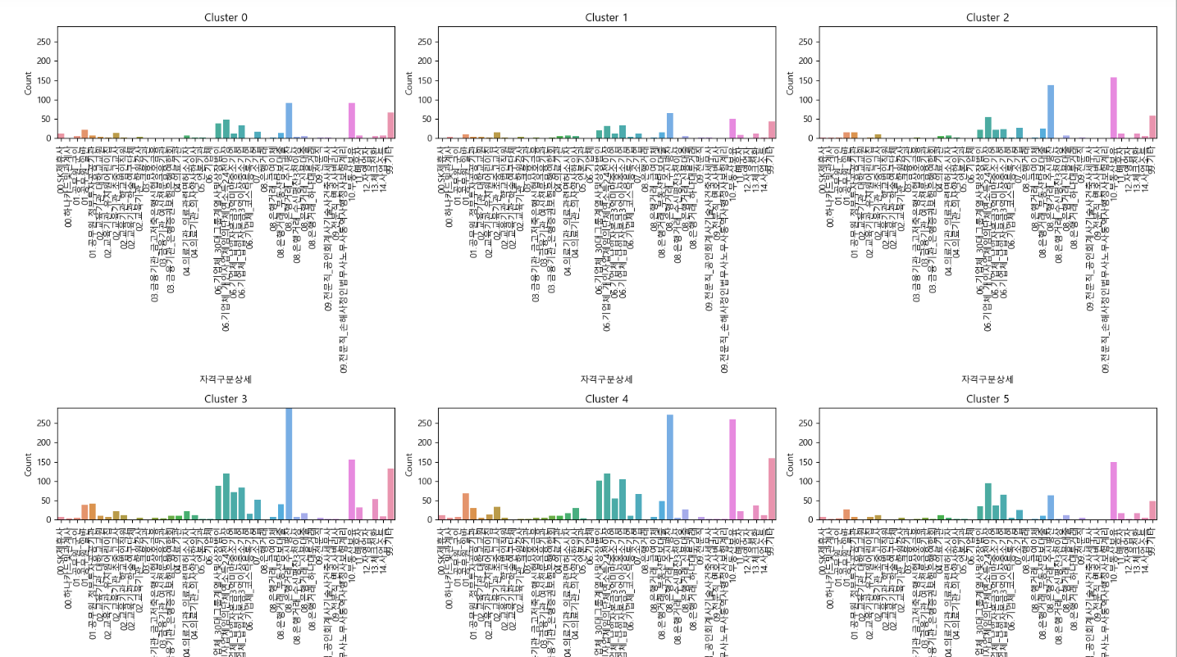
03.금융기관_은행증권보험은행연합회 | 0 | 0 | 0 | 2 | 1 | 0 | 0 | 3 | 0 | 4 | 5 | 0 | 0 | 0
04.의료기관 | 0 | 0 | 4 | 4 | 1 | 2 | 4 | 2 | 0 | 1 | 0 | 0 | 0 | 0
04.의료기관_의료관련면허소시자 | 0 | 0 | 0 | 1 | 2 | 0 | 4 | 3 | 0 | 0 | 0 | 0 | 0 | 5
04.의료기관_의사약사한의사 | 0 | 5 | 0 | 2 | 1 | 0 | 0 | 3 | 0 | 4 | 0 | 0 | 0 | 0
05.언론기관 | 4 | 0 | 0 | 2 | 1 | 4 | 2 | 0 | 0 | 0 | 0 | 0 | 0 | 0
06.기업체 | 0 | 3 | 3 | 2 | 3 | 0 | 0 | 3 | 1 | 3 | 3 | 3 | 0 | 0
06.기업체_30대그룹계열사및상장법인 | 5 | 0 | 0 | 2 | 1 | 0 | 0 | 4 | 0 | 3 | 0 | 0 | 0 | 0
06.기업체_개인사업체임의단체연소득2.4천이상 | 0 | 0 | 0 | 1 | 2 | 4 | 0 | 0 | 5 | 3 | 0 | 0 | 0 | 0
06.기업체_납입자본금3억미만중소기업 | 0 | 0 | 0 | 1 | 2 | 5 | 0 | 0 | 3 | 4 | 0 | 0 | 0 | 0
06.기업체_납입자본금3억이상중소기업 | 0 | 0 | 0 | 2 | 1 | 4 | 0 | 0 | 5 | 3 | 0 | 0 | 0 | 0
06.기업체_코스닥등록기업 | 0 | 0 | 0 | 1 | 1 | 1 | 0 | 0 | 0 | 1 | 0 | 0 | 0 | 0
07.소기업 | 0 | 0 | 0 | 2 | 1 | 0 | 5 | 4 | 0 | 3 | 0 | 0 | 0 | 0
08.은행거래 | 1 | 1 | 0 | 0 | 1 | 1 | 0 | 0 | 0 | 0 | 0 | 0 | 0 | 0
08.은행거래_급여이체 | 0 | 0 | 0 | 2 | 1 | 0 | 3 | 0 | 0 | 3 | 0 | 5 | 0 | 0
08.은행거래_부동산담보대출 | 0 | 1 | 4 | 2 | 1 | 0 | 0 | 0 | 0 | 3 | 0 | 0 | 5 | 0
08.은행거래_수신평잔 | 0 | 0 | 5 | 1 | 2 | 0 | 4 | 0 | 0 | 3 | 0 | 0 | 0 | 0
08.은행거래_수신평잔3천이상 | 3 | 0 | 0 | 1 | 2 | 4 | 0 | 0 | 0 | 4 | 0 | 4 | 4 | 4
08.은행거래_신용대출 | 0 | 0 | 0 | 3 | 2 | 5 | 0 | 1 | 0 | 4 | 0 | 0 | 0 | 0
08.은행거래_하나대투거래 | 2 | 0 | 0 | 0 | 0 | 2 | 2 | 0 | 0 | 1 | 0 | 0 | 0 | 0
09.전문직 | 0 | 0 | 0 | 2 | 1 | 3 | 4 | 4 | 0 | 4 | 0 | 0 | 0 | 0
09.전문직_공인회계사기술사건축사세무사 | 3 | 3 | 0 | 3 | 1 | 0 | 1 | 3 | 0 | 3 | 0 | 0 | 0 | 0
09.전문직_변호사변리사 | 2 | 0 | 0 | 1 | 1 | 2 | 0 | 0 | 0 | 0 | 0 | 0 | 0 | 0
09.전문직_손해사정인법무사노무사통역사행정사보험계리 | 2 | 0 | 0 | 2 | 1 | 2 | 0 | 0 | 0 | 0 | 0 | 0 | 0 | 0
10.부동산보유 | 0 | 0 | 2 | 3 | 1 | 5 | 0 | 0 | 0 | 4 | 0 | 0 | 0 | 0
11.배우자 | 0 | 0 | 0 | 1 | 2 | 1 | 0 | 0 | 0 | 3 | 5 | 0 | 0 | 4
12.자영업자 | 1 | 1 | 0 | 0 | 2 | 1 | 0 | 0 | 0 | 2 | 0 | 0 | 0 | 0
13.체크전환 | 0 | 0 | 0 | 1 | 2 | 4 | 0 | 4 | 0 | 3 | 0 | 0 | 0 | 0
14.사업소득 | 4 | 0 | 0 | 3 | 2 | 0 | 0 | 4 | 0 | 1 | 4 | 4 | 0 | 0
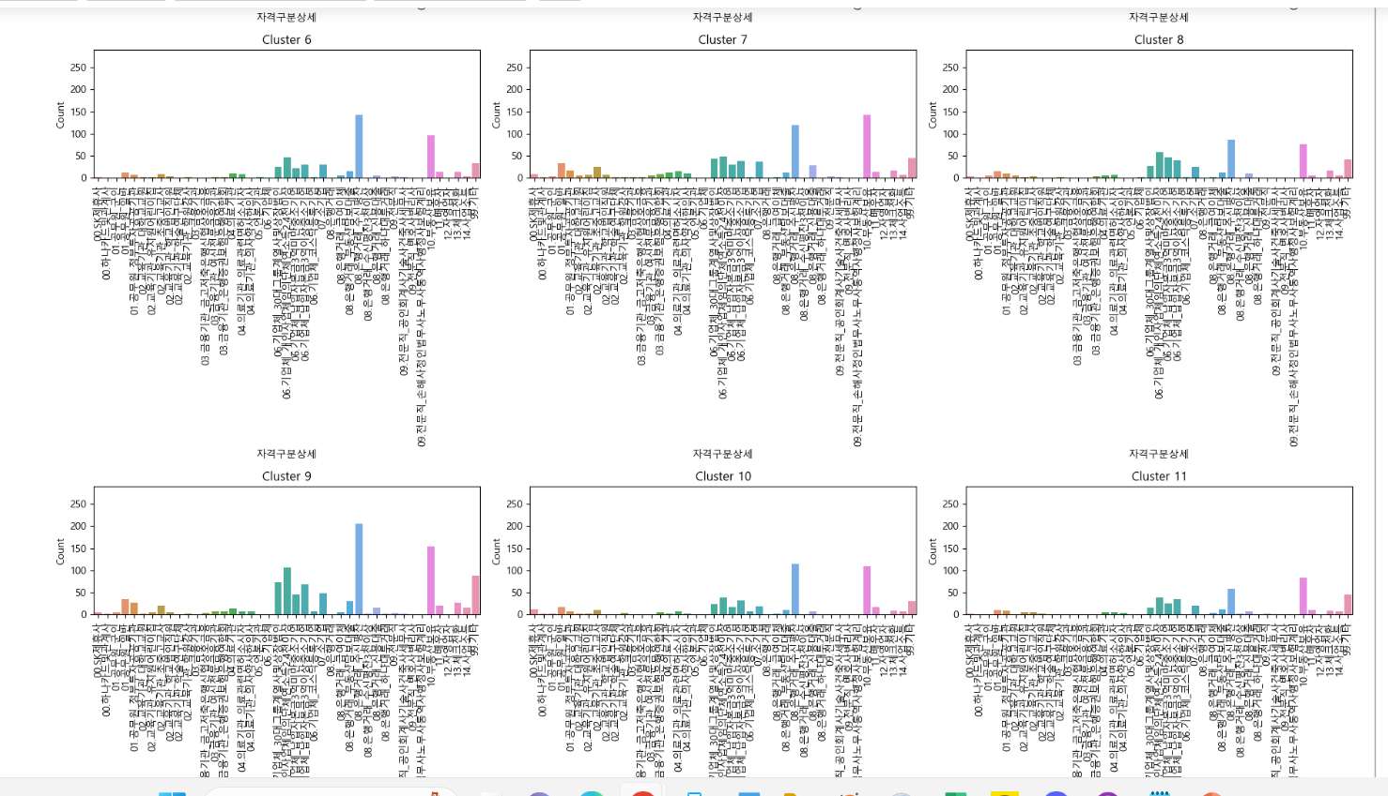
99.기타 | 4 | 0 | 5 | 2 | 1 | 0 | 0 | 0 | 0 | 3 | 0 | 0 | 0 | 0
sum | 17 | 10 | 8 | 39 | 41 | 24 | 9 | 23 | 6 | 32 | 6 | 4 | 3 | 4

